Inversa
Cinematica Inversa Robot Planare
B
A
C
l1 = | 100.0 | mm | l1 = | 100.0 | mm | l1 = | 100.0 | mm
l2 = | 80.0 | mm | l2 = | 80.0 | mm | l2 = | 80.0 | mm
xA = | 180.0 |  | xB = | 130.0 |  | xC = | 120.0
yA = | 0.0 |  | yB = | 30.0 |  | yC = | 90.0

cosq2 = | 1.0 |  | cosq2 = | 0.088 |  | cosq2 = | 0.381
q2 = | 0.0 |  | q2 = | -85.0 |  | q2 = | -67.6
senq2 = | 0.0 |  | senq2 = | -0.996 |  | senq2 = | -0.924
q1 = | 0.0 |  | q1 = | 49.7 |  | q1 = | 66.4

x1 = | 100.0 |  | x1 = | 64.7 |  | x1 = | 40.0
y1 = | 0.0 |  | y1 = | 76.2 |  | y1 = | 91.6

A | x | y | B | x | y | C | x | y
0 | 0.0 | 0.0 | 0 | 0.0 | 0.0 | 0 | 0.0 | 0.0
1 | 100.0 | 0.0 | 1 | 64.7 | 76.2 | 1 | 40.0 | 91.6
2 | 180.0 | 0.0 | 2 | 130.0 | 30.0 | 2 | 120.0 | 90.0

A Gomito alto |  |  | B Gomito alto |  |  | C Gomito alto
q1 | 0.0 |  | q1 | 49.7 |  | q1 | 66.4
q2 | 0.0 |  | q2 | -85.0 |  | q2 | -67.6

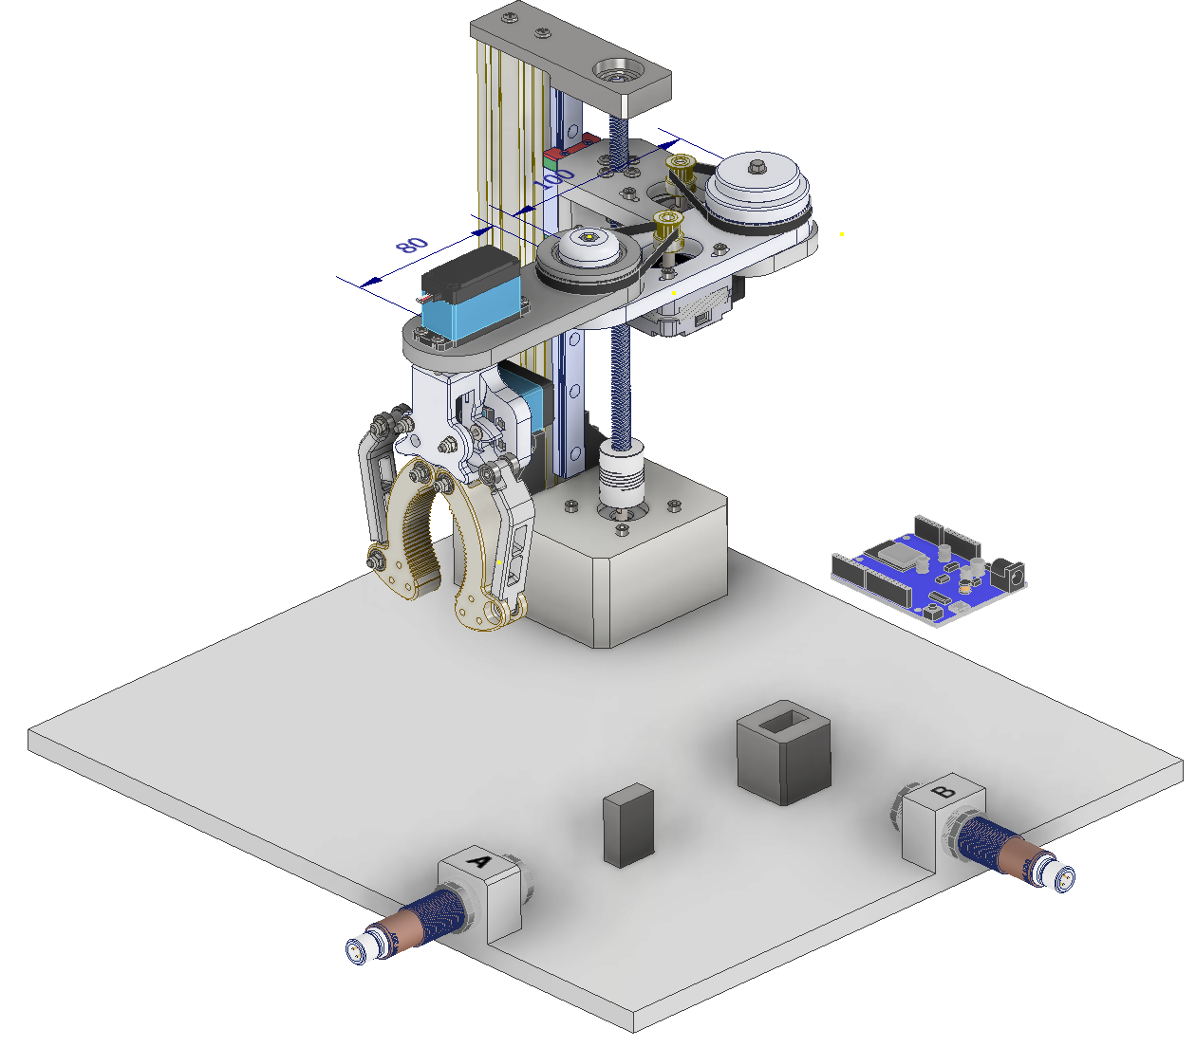

Inversa (3)
Cinematica Inversa Robot Planare
B
A
C
l1 = | 100.0 | mm | l1 = | 100.0 | mm | l1 = | 100.0 | mm
l2 = | 80.0 | mm | l2 = | 80.0 | mm | l2 = | 80.0 | mm
xA = | 180.0 |  | xB = | 70.0 |  | xC = | 140.0
yA = | 0.0 |  | yB = | 160.0 |  | yC = | 80.0

cosq2 = | 1.0 |  | cosq2 = | 0.881 |  | cosq2 = | 0.600
q2 = | 0.0 |  | q2 = | -28.2 |  | q2 = | -53.1
senq2 = | 0.0 |  | senq2 = | -0.473 |  | senq2 = | -0.800
q1 = | 0.0 |  | q1 = | 78.9 |  | q1 = | 53.1

x1 = | 100.0 |  | x1 = | 19.3 |  | x1 = | 60.0
y1 = | 0.0 |  | y1 = | 98.1 |  | y1 = | 80.0

A | x | y | B | x | y | C | x | y
0 | 0.0 | 0.0 | 0 | 0.0 | 0.0 | 0 | 0.0 | 0.0
1 | 100.0 | 0.0 | 1 | 19.3 | 98.1 | 1 | 60.0 | 80.0
2 | 180.0 | 0.0 | 2 | 70.0 | 160.0 | 2 | 140.0 | 80.0

A Gomito alto |  |  | B Gomito alto |  |  | C Gomito alto
q1 | 0.0 |  | q1 | 78.9 |  | q1 | 53.1
q2 | 0.0 |  | q2 | -28.2 |  | q2 | -53.1

Inversa (2)
Cinematica Inversa Robot Planare

l1 = | 100.0 | mm | l1 = | 100.0 | mm | l1 = | 100.0 | mm | l1 = | 100.0 | mm
l2 = | 80.0 | mm | l2 = | 80.0 | mm | l2 = | 80.0 | mm | l2 = | 80.0 | mm
xA = | 180.0 |  | xB = | 140.0 |  | xC = | 100.0 |  | xC = | 60.0
yA = | 0.0 |  | yB = | 40.0 |  | yC = | 140.0 |  | yC = | 160.0

cosq2 = | 1.0 |  | cosq2 = | 0.300 |  | cosq2 = | 0.825 |  | cosq2 = | 0.800
q2 = | 0.0 |  | q2 = | -72.5 |  | q2 = | -34.4 |  | q2 = | -36.9
senq2 = | 0.0 |  | senq2 = | -0.954 |  | senq2 = | -0.565 |  | senq2 = | -0.600
q1 = | 0.0 |  | q1 = | 47.6 |  | q1 = | 69.7 |  | q1 = | 85.8

x1 = | 100.0 |  | x1 = | 67.5 |  | x1 = | 34.7 |  | x1 = | 7.4
y1 = | 0.0 |  | y1 = | 73.8 |  | y1 = | 93.8 |  | y1 = | 99.7

A | x | y | B | x | y | C | x | y | D | x | y
0 | 0.0 | 0.0 | 0 | 0.0 | 0.0 | 0 | 0.0 | 0.0 | 0 | 0.0 | 0.0
1 | 100.0 | 0.0 | 1 | 67.5 | 73.8 | 1 | 34.7 | 93.8 | 1 | 7.4 | 99.7
2 | 180.0 | 0.0 | 2 | 140.0 | 40.0 | 2 | 100.0 | 140.0 | 2 | 60.0 | 160.0

A Gomito alto |  |  | B Gomito alto |  |  | C Gomito alto |  |  | C Gomito alto
q1 | 0.0 |  | q1 | 47.6 |  | q1 | 69.7 |  | q1 | 85.8
q2 | 0.0 |  | q2 | -72.5 |  | q2 | -34.4 |  | q2 | -36.9

Diretta
Cinematica Diretta Robot Planare

l1 | 70 | mm
l2 | 70 | mm
q1 | -8
q2 | 90

x1 | 69.32
y1 | -9.74

x2 | 79.06
y2 | 59.58

Punti | x | y
0 | 0 | 0
1 | 69.32 | -9.74
2 | 79.06 | 59.58

Trovare gli angoli necessari a raggiungere le posizioni A - B - C

Punti | q1 | q2
A | 54 | 62
B | 81.00 | -87.00
C | 36.00 | -63.00

Arduino
Programma Controllo Robot Planare

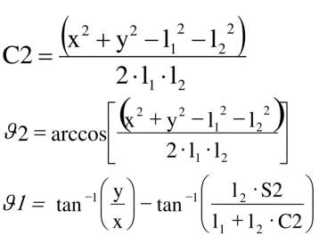
l1 = | 70.0 | mm | l1 = | 70.0 | mm | l1 = | 70.0 | mm
l2 = | 70.0 | mm | l2 = | 70.0 | mm | l2 = | 70.0 | mm
xA = | 10.0 |  | xB = | 80.0 |  | xC = | 120.0
yA = | 120.0 |  | yB = | 60.0 |  | yC = | 10.0

c2 = | 0.5 |  | c2 = | 0.0 |  | c2 = | 0.5
q2 = | 61.3 |  | q2 = | -88.8 |  | q2 = | -61.3
s2 = | 0.9 |  | s2 = | -1.0 |  | s2 = | -0.9
q1 = | 54.6 |  | q1 = | 81.3 |  | q1 = | 35.4

x1 = | 40.6 |  | x1 = | 10.6 |  | x1 = | 57.0
y1 = | 57.0 |  | y1 = | 69.2 |  | y1 = | 40.6

A | x | y | B | x | y | C | x | y
0 | 0.0 | 0.0 | 0 | 0.0 | 0.0 | 0 | 0.0 | 0.0
1 | 40.6 | 57.0 | 1 | 10.6 | 69.2 | 1 | 57.0 | 40.6
2 | 10.0 | 120.0 | 2 | 80.0 | 60.0 | 2 | 120.0 | 10.0

A Gomito basso |  |  | B Gomito alto |  |  | C Gomito alto
q1 | 54.6 |  | q1 | 81.3 |  | q1 | 35.4
q2 | 61.3 |  | q2 | -88.8 |  | q2 | -61.3

Programma Arduino
Scrivere il programma Arduino che effettua il seguente ciclo semi-automatico:
1- Quando viene premuto un programma START il robot si sposta sul pezzo in posizione A e attiva una elettrocalamita che solleva il pezzo
2- Si sposta nella posizione B; rilascia il pezzo che deve essere controllato e si porta nella posizione di riposo (angoli = 0)
3- Al termine del controllo il robor ritorna nella posizione B e se il controllo è POSITIVO il pezzo viene portato in posizione C e rilasciato; poi il robot torna nella posizione di riposo. Se il controllo è NEGATIVO il robot riporta il pezzo nella posizione iniziale A e poi torna nella posizione di riposo.

Disegnare il robot nella posizione B mettendo in evidenza gli angoli dei giunti
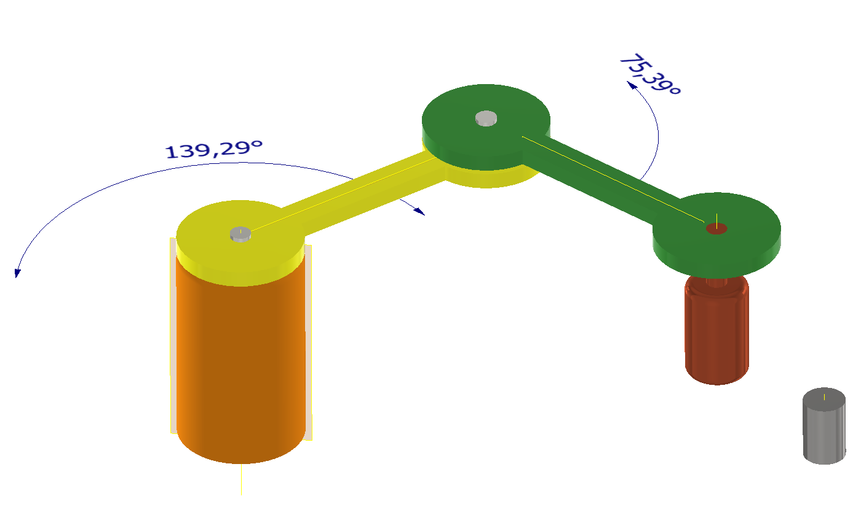
SERVO1 0-180°
SERVO2 0-180°
ATTUATORE (0/1)
SENSORE (0/1)
START (0/1)

PEZZO METALLO

